농어촌학생전형
* 최근 5년간(2021학년도~2025학년도) 등록한 인원 전체에 대한 일괄통계자료입니다. 1) 지원 : 최근 5년간 해당전형의 모집단위에서 등록(최초+추가)한 전체 인원 수 입니다. 2) 교과등급 : 최근 5년간 해당전형의 모집단위에서 등록(최초+추가)한 전체 인원의 교과등급에 대한 성적자료 입니다. **등록자 1~2명인 경우는 교과등급(평균, 85%)을 비공개합니다.
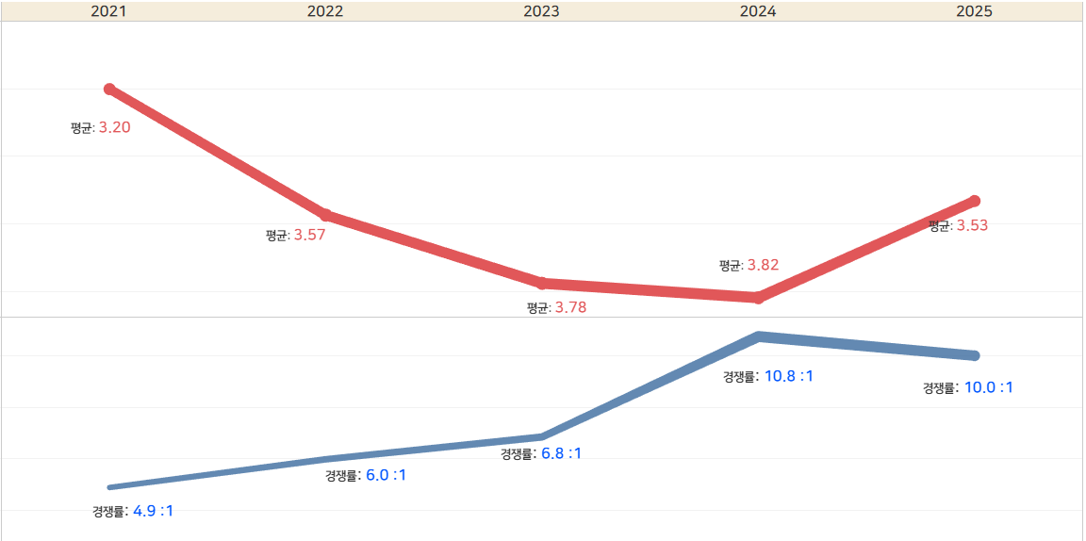

전형명 | 단과대학 | 모집단위 | 최근 5년간 합격자 전체
 |  |  | 1) 모집인원 | 지원자 | 등록자 | 2) 교과등급
 |  |  |  |  |  | 평균 | 85%
농어촌학생전형 | 인문대학 | 국어국문학과 | 6 | 40 | 6 | 3.67 | 4.41
농어촌학생전형 | 인문대학 | 영어영문학과 | 17 | 114 | 16 | 3.60 | 4.15
농어촌학생전형 | 인문대학 | 사학과 | 12 | 96 | 12 | 3.55 | 4.45
농어촌학생전형 | 인문대학 | 철학과 | 6 | 45 | 6 | 4.11 | 5.40
농어촌학생전형 | 인문대학 | 불어불문학과 | 7 | 45 | 7 | 4.46 | 5.09
농어촌학생전형 | 인문대학 | 독어독문학과 | 5 | 28 | 5 | 4.50 | 5.01
농어촌학생전형 | 인문대학 | 중어중문학과 | 5 | 37 | 5 | 4.69 | 5.35
농어촌학생전형 | 인문대학 | 고고인류학과 | 5 | 30 | 5 | 4.09 | 4.89
농어촌학생전형 | 인문대학 | 일어일문학과 | 5 | 43 | 5 | 3.88 | 4.91
농어촌학생전형 | 인문대학 | 한문학과 | 5 | 25 | 5 | 3.85 | 4.49
농어촌학생전형 | 인문대학 | 노어노문학과 | 5 | 31 | 5 | 4.52 | 5.15
농어촌학생전형 | 인문대학 | 인문대학 자율학부 | 1 | 7 | 1 | - | -
농어촌학생전형 | 사회과학대학 | 정치외교학과 | 7 | 52 | 7 | 3.41 | 4.16
농어촌학생전형 | 사회과학대학 | 사회학과 | 5 | 44 | 5 | 3.40 | 3.82
농어촌학생전형 | 사회과학대학 | 지리학과 | 5 | 31 | 5 | 3.73 | 4.54
농어촌학생전형 | 사회과학대학 | 문헌정보학과 | 5 | 51 | 5 | 3.50 | 4.27
농어촌학생전형 | 사회과학대학 | 심리학과 | 5 | 62 | 5 | 3.10 | 3.76
농어촌학생전형 | 사회과학대학 | 사회복지학부 | 9 | 102 | 9 | 3.57 | 4.38
농어촌학생전형 | 사회과학대학 | 미디어커뮤니케이션학과 | 7 | 103 | 7 | 3.77 | 4.32
농어촌학생전형 | 사회과학대학 | 사회과학대학 자율학부 | 1 | 11 | 1 | - | -
농어촌학생전형 | 자연과학대학 | 수학과 | 7 | 52 | 7 | 3.40 | 3.96
농어촌학생전형 | 자연과학대학 | 물리학과 | 12 | 76 | 12 | 4.05 | 4.60
농어촌학생전형 | 자연과학대학 | 화학과 | 8 | 41 | 6 | 3.12 | 3.66
농어촌학생전형 | 자연과학대학 | 생물학과 | 6 | 56 | 6 | 3.24 | 3.73
농어촌학생전형 | 자연과학대학 | 생명공학부 | 19 | 252 | 19 | 3.12 | 3.71
농어촌학생전형 | 자연과학대학 | 통계학과 | 5 | 23 | 5 | 3.54 | 3.89
농어촌학생전형 | 자연과학대학 | 지구시스템과학부 | 19 | 162 | 19 | 3.71 | 4.42
농어촌학생전형 | 자연과학대학 | 자연과학대학 자율학부 | 1 | 7 | 1 | - | -
농어촌학생전형 | 경상대학 | 경제통상학부 | 32 | 251 | 30 | 3.26 | 3.65
농어촌학생전형 | 경상대학 | 경영학부 | 33 | 276 | 32 | 2.85 | 3.34
농어촌학생전형 | 경상대학 | 경상대학 자율학부 | 1 | 9 | 1 | - | -
농어촌학생전형 | 공과대학 | 금속재료공학과 | 14 | 78 | 13 | 3.29 | 4.44
농어촌학생전형 | 공과대학 | 신소재공학과 | 3 | 34 | 3 | 2.73 | 3.11
농어촌학생전형 | 공과대학 | 기계공학부 | 30 | 271 | 29 | 3.31 | 3.90
농어촌학생전형 | 공과대학 | 건축학부(건축학전공) | 8 | 82 | 8 | 3.24 | 4.01
농어촌학생전형 | 공과대학 | 건축학부(건축공학전공) | 8 | 53 | 8 | 4.02 | 4.75
농어촌학생전형 | 공과대학 | 토목공학과 | 12 | 109 | 12 | 4.15 | 4.72
농어촌학생전형 | 공과대학 | 응용화학과 | 9 | 51 | 9 | 2.72 | 3.24
농어촌학생전형 | 공과대학 | 화학공학과 | 6 | 46 | 6 | 2.61 | 3.13
농어촌학생전형 | 공과대학 | 고분자공학과 | 15 | 108 | 14 | 3.35 | 3.60
농어촌학생전형 | 공과대학 | 섬유시스템공학과 | 15 | 81 | 15 | 4.00 | 4.53
농어촌학생전형 | 공과대학 | 환경공학과 | 10 | 106 | 9 | 3.43 | 3.85
농어촌학생전형 | 공과대학 | 에너지공학부 | 8 | 58 | 8 | 3.43 | 3.95
농어촌학생전형 | 공과대학 | 공과대학 자율학부 | 1 | 8 | 1 | - | -
농어촌학생전형 | IT대학 | 전자공학부 | 74 | 389 | 74 | 2.82 | 3.33
농어촌학생전형 | IT대학 | 전자공학부(인공지능전공) | 9 | 63 | 9 | 3.10 | 3.37
농어촌학생전형 | IT대학 | 컴퓨터학부(플/데)전공 | 16 | 123 | 16 | 2.77 | 3.16
농어촌학생전형 | IT대학 | 컴퓨터학부(인공지능컴퓨팅전공) | 4 | 33 | 4 | 3.32 | 3.62
농어촌학생전형 | IT대학 | 컴퓨터학부(글로벌)전공 | 17 | 145 | 16 | 2.80 | 3.46
농어촌학생전형 | IT대학 | 전기공학과 | 17 | 131 | 17 | 3.27 | 4.22
농어촌학생전형 | IT대학 | IT대학 자율학부 | 1 | 11 | 1 | - | -
농어촌학생전형 | IT대학 | IT 첨단자율학부 | 1 | 8 | 1 | - | -
농어촌학생전형 | 농업생명과학대학 | 응용생명과학부 | 20 | 150 | 20 | 3.04 | 3.42
농어촌학생전형 | 농업생명과학대학 | 식물의학과 | 4 | 32 | 4 | 4.39 | 4.78
농어촌학생전형 | 농업생명과학대학 | 식품공학부 | 19 | 135 | 19 | 3.34 | 3.97
농어촌학생전형 | 농업생명과학대학 | 산림과학ㆍ조경학부 | 12 | 145 | 12 | 4.19 | 4.80
농어촌학생전형 | 농업생명과학대학 | 원예과학과 | 9 | 81 | 9 | 3.75 | 4.00
농어촌학생전형 | 농업생명과학대학 | 바이오섬유소재학과 | 5 | 30 | 5 | 4.42 | 4.87
농어촌학생전형 | 농업생명과학대학 | 농업토목공학과 | 6 | 31 | 6 | 4.29 | 5.19
농어촌학생전형 | 농업생명과학대학 | 농업토목공학과 | 2 | 20 | 2 | - | -
농어촌학생전형 | 농업생명과학대학 | 스마트생물산업기계공학과 | 3 | 26 | 3 | 4.81 | 5.39
농어촌학생전형 | 농업생명과학대학 | 식품자원경제학과 | 7 | 53 | 7 | 3.32 | 3.75
농어촌학생전형 | 농업생명과학대학 | 농업생명과학대학 자율학부 | 1 | 8 | 1 | - | -
농어촌학생전형 | 사범대학 | 교육학과 | 5 | 45 | 5 | 3.00 | 3.34
농어촌학생전형 | 사범대학 | 국어교육과 | 12 | 85 | 12 | 2.91 | 3.19
농어촌학생전형 | 사범대학 | 영어교육과 | 7 | 49 | 7 | 2.85 | 3.53
농어촌학생전형 | 사범대학 | 역사교육과 | 5 | 42 | 5 | 2.89 | 3.18
농어촌학생전형 | 사범대학 | 지리교육과 | 5 | 34 | 5 | 3.54 | 4.40
농어촌학생전형 | 사범대학 | 일반사회교육과 | 5 | 37 | 5 | 2.30 | 2.98
농어촌학생전형 | 사범대학 | 윤리교육과 | 5 | 39 | 5 | 3.27 | 4.03
농어촌학생전형 | 사범대학 | 수학교육과 | 7 | 56 | 7 | 2.56 | 3.26
농어촌학생전형 | 사범대학 | 물리교육과 | 5 | 25 | 5 | 3.62 | 4.29
농어촌학생전형 | 사범대학 | 화학교육과 | 5 | 26 | 5 | 2.90 | 3.84
농어촌학생전형 | 사범대학 | 생물교육과 | 5 | 40 | 5 | 2.70 | 3.31
농어촌학생전형 | 사범대학 | 지구과학교육과 | 5 | 31 | 5 | 3.33 | 3.98
농어촌학생전형 | 사범대학 | 가정교육과 | 5 | 32 | 5 | 3.37 | 3.92
농어촌학생전형 | 사범대학 | 체육교육과 | 10 | 161 | 10 | 2.93 | 3.36
농어촌학생전형 | 사범대학 | 정보·컴퓨터교육과 | 1 | 6 | 1 | - | -
농어촌학생전형 | 의과대학 | 의예과 | 6 | 113 | 6 | 1.95 | 3.21
농어촌학생전형 | 치과대학 | 치의예과 | 6 | 102 | 6 | 1.87 | 2.26
농어촌학생전형 | 수의과대학 | 수의예과 | 2 | 30 | 2 | - | -
농어촌학생전형 | 생활과학대학 | 아동학부 | 17 | 112 | 17 | 3.77 | 4.17
농어촌학생전형 | 생활과학대학 | 의류학과 | 5 | 51 | 5 | 3.40 | 3.66
농어촌학생전형 | 생활과학대학 | 식품영양학과 | 5 | 49 | 5 | 4.16 | 4.78
농어촌학생전형 | 간호대학 | 간호학과 | 24 | 332 | 24 | 2.37 | 2.78
농어촌학생전형 | 약학대학 | 약학과 | 8 | 196 | 8 | 2.12 | 2.89
농어촌학생전형 | 첨단기술융합대학 | 첨단기술융합대학 자율학부1 | 8 | 71 | 8 | 3.83 | 4.69
농어촌학생전형 | 첨단기술융합대학 | 첨단기술융합대학 자율학부2 | 5 | 40 | 5 | 2.68 | 2.91
농어촌학생전형 | 행정학부 | 행정학부 | 12 | 91 | 12 | 3.01 | 3.46
농어촌학생전형 | 자율전공학부 | 자율전공학부 | 53 | 381 | 53 | 3.04 | 3.56
농어촌학생전형 | 공대농대 | 공학 첨단자율학부 | 1 | 5 | 1 | - | -
농어촌학생전형 | 생태환경대학 | 식물자원학과 | 6 | 24 | 6 | 5.52 | 6.55
농어촌학생전형 | 생태환경대학 | 산림생태보호학과 | 2 | 14 | 2 | - | -
농어촌학생전형 | 생태환경대학 | 곤충생명과학과 | 7 | 18 | 6 | 6.15 | 6.69
농어촌학생전형 | 생태환경대학 | 축산학과 | 6 | 54 | 6 | 5.56 | 6.35
농어촌학생전형 | 생태환경대학 | 동물생명공학과 | 6 | 28 | 5 | 6.09 | 7.29
농어촌학생전형 | 생태환경대학 | 말/특수동물학과 | 2 | 17 | 1 | - | -
농어촌학생전형 | 생태환경대학 | 관광학과 | 5 | 23 | 4 | 5.29 | 6.65
농어촌학생전형 | 생태환경대학 | 체육학부(체육학전공) | 8 | 30 | 7 | 5.45 | 6.01
농어촌학생전형 | 생태환경대학 | 체육학부(건강운동관리전공) | 2 | 6 | 2 | - | -
농어촌학생전형 | 과학기술대학 | 건설방재공학과 | 11 | 26 | 10 | 5.39 | 6.14
농어촌학생전형 | 과학기술대학 | 환경안전공학과 | 4 | 12 | 3 | 7.39 | 8.17
농어촌학생전형 | 과학기술대학 | 정밀기계공학과 | 13 | 38 | 12 | 5.88 | 6.80
농어촌학생전형 | 과학기술대학 | 자동차공학부 | 9 | 33 | 9 | 5.71 | 6.83
농어촌학생전형 | 과학기술대학 | 소프트웨어학과 | 3 | 19 | 2 | - | -
농어촌학생전형 | 과학기술대학 | 나노신소재공학부 | 10 | 25 | 8 | 5.77 | 7.45
농어촌학생전형 | 과학기술대학 | 나노신소재공학부 | 3 | 9 | 3 | 5.25 | 5.69
농어촌학생전형 | 과학기술대학 | 에너지화학공학과 | 2 | 2 | 2 | - | -
농어촌학생전형 | 과학기술대학 | 식품외식산업학과 | 8 | 35 | 8 | 6.19 | 6.56
농어촌학생전형 | 과학기술대학 | 섬유패션디자인학부(섬유공학전공) | 7 | 14 | 6 | 6.17 | 6.80
농어촌학생전형 | 과학기술대학 | 위치정보시스템학과 | 8 | 14 | 7 | 6.54 | 7.80
농어촌학생전형 | 과학기술대학 | 스마트플랜트공학과 | 4 | 12 | 3 | 6.25 | 6.34
농어촌학생전형 | 과학기술대학 | 치위생학과 | 7 | 83 | 7 | 4.67 | 5.04
농어촌학생전형 | 과학기술대학 | 섬유패션디자인학부(패션디자인전공) | 8 | 33 | 7 | 5.66 | 6.12
농어촌학생전형 | 자율미래인재학부 | 자율미래인재학부 | 1 | 8 | 1 | - | -

기초생활수급자등대상자전형
* 최근 5년간(2021학년도~2025학년도) 등록한 인원 전체에 대한 일괄통계자료입니다. 1) 지원 : 최근 5년간 해당전형의 모집단위에서 등록(최초+추가)한 전체 인원 수 입니다. 2) 교과등급 : 최근 5년간 해당전형의 모집단위에서 등록(최초+추가)한 전체 인원의 교과등급에 대한 성적자료 입니다. **등록자 1~2명인 경우는 교과등급(평균, 85%)을 비공개합니다.
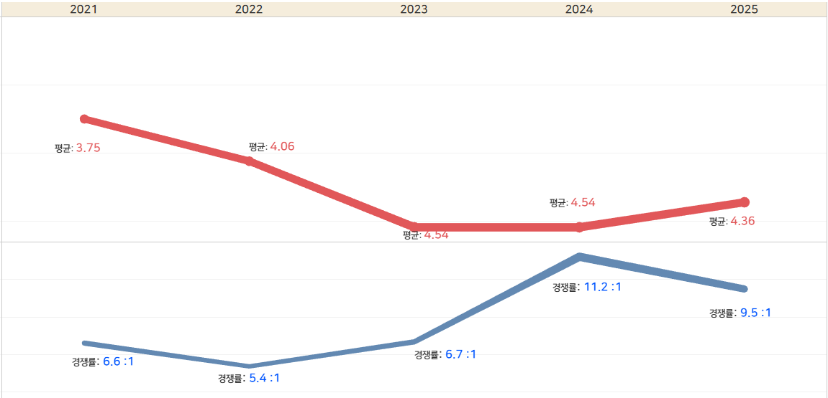

전형명 | 단과대학 | 모집단위 | 최근 5년간 합격자 전체
 |  |  | 1) 모집인원 | 지원자 | 등록자 | 2) 교과등급
 |  |  |  |  |  | 평균 | 85%
기초생활수급자등대상자전형 | 인문대학 | 국어국문학과 | 2 | 15 | 2 | - | -
기초생활수급자등대상자전형 | 인문대학 | 영어영문학과 | 6 | 46 | 5 | 3.99 | 4.79
기초생활수급자등대상자전형 | 인문대학 | 사학과 | 6 | 51 | 6 | 4.70 | 5.75
기초생활수급자등대상자전형 | 인문대학 | 철학과 | 5 | 50 | 5 | 5.32 | 5.92
기초생활수급자등대상자전형 | 인문대학 | 불어불문학과 | 5 | 42 | 5 | 5.79 | 6.85
기초생활수급자등대상자전형 | 인문대학 | 독어독문학과 | 2 | 14 | 2 | - | -
기초생활수급자등대상자전형 | 인문대학 | 중어중문학과 | 1 | 7 | 1 | - | -
기초생활수급자등대상자전형 | 인문대학 | 고고인류학과 | 1 | 5 | 1 | - | -
기초생활수급자등대상자전형 | 인문대학 | 일어일문학과 | 2 | 25 | 2 | - | -
기초생활수급자등대상자전형 | 인문대학 | 한문학과 | 1 | 5 | 1 | - | -
기초생활수급자등대상자전형 | 인문대학 | 노어노문학과 | 2 | 14 | 2 | - | -
기초생활수급자등대상자전형 | 사회과학대학 | 정치외교학과 | 4 | 38 | 4 | 3.93 | 4.52
기초생활수급자등대상자전형 | 사회과학대학 | 사회학과 | 3 | 24 | 3 | 4.43 | 4.66
기초생활수급자등대상자전형 | 사회과학대학 | 지리학과 | 3 | 21 | 3 | 4.34 | 5.07
기초생활수급자등대상자전형 | 사회과학대학 | 문헌정보학과 | 2 | 14 | 2 | - | -
기초생활수급자등대상자전형 | 사회과학대학 | 심리학과 | 2 | 38 | 2 | - | -
기초생활수급자등대상자전형 | 사회과학대학 | 사회복지학부 | 4 | 46 | 4 | 3.87 | 4.11
기초생활수급자등대상자전형 | 사회과학대학 | 미디어커뮤니케이션학과 | 4 | 60 | 4 | 4.48 | 4.96
기초생활수급자등대상자전형 | 자연과학대학 | 수학과 | 2 | 9 | 2 | - | -
기초생활수급자등대상자전형 | 자연과학대학 | 물리학과 | 3 | 13 | 3 | 4.78 | 5.14
기초생활수급자등대상자전형 | 자연과학대학 | 화학과 | 6 | 37 | 6 | 3.32 | 4.59
기초생활수급자등대상자전형 | 자연과학대학 | 생물학과 | 2 | 15 | 2 | - | -
기초생활수급자등대상자전형 | 자연과학대학 | 생명공학부 | 5 | 55 | 5 | 4.34 | 5.43
기초생활수급자등대상자전형 | 자연과학대학 | 통계학과 | 6 | 37 | 6 | 3.77 | 4.67
기초생활수급자등대상자전형 | 자연과학대학 | 지구시스템과학부 | 7 | 44 | 6 | 4.24 | 4.62
기초생활수급자등대상자전형 | 경상대학 | 경제통상학부 | 11 | 88 | 10 | 3.61 | 4.15
기초생활수급자등대상자전형 | 경상대학 | 경영학부 | 18 | 188 | 18 | 3.46 | 4.13
기초생활수급자등대상자전형 | 공과대학 | 금속재료공학과 | 8 | 54 | 8 | 3.90 | 4.05
기초생활수급자등대상자전형 | 공과대학 | 신소재공학과 | 1 | 11 | 1 | - | -
기초생활수급자등대상자전형 | 공과대학 | 기계공학부 | 13 | 98 | 13 | 3.86 | 4.73
기초생활수급자등대상자전형 | 공과대학 | 건축학부(건축학전공) | 5 | 47 | 5 | 3.97 | 4.39
기초생활수급자등대상자전형 | 공과대학 | 건축학부(건축공학전공) | 5 | 37 | 5 | 4.75 | 5.63
기초생활수급자등대상자전형 | 공과대학 | 토목공학과 | 6 | 47 | 5 | 4.84 | 5.94
기초생활수급자등대상자전형 | 공과대학 | 응용화학과 | 5 | 33 | 5 | 4.42 | 5.53
기초생활수급자등대상자전형 | 공과대학 | 화학공학과 | 5 | 38 | 5 | 3.28 | 3.74
기초생활수급자등대상자전형 | 공과대학 | 고분자공학과 | 3 | 13 | 3 | 4.53 | 5.11
기초생활수급자등대상자전형 | 공과대학 | 섬유시스템공학과 | 3 | 13 | 3 | 5.38 | 5.84
기초생활수급자등대상자전형 | 공과대학 | 환경공학과 | 3 | 17 | 3 | 4.16 | 4.49
기초생활수급자등대상자전형 | 공과대학 | 에너지공학부 | 2 | 11 | 2 | - | -
기초생활수급자등대상자전형 | IT대학 | 전자공학부 | 35 | 233 | 35 | 3.47 | 4.41
기초생활수급자등대상자전형 | IT대학 | 전자공학부(인공지능전공) | 3 | 26 | 3 | 4.76 | 5.29
기초생활수급자등대상자전형 | IT대학 | 컴퓨터학부(플/데)전공 | 7 | 65 | 7 | 3.94 | 4.65
기초생활수급자등대상자전형 | IT대학 | 컴퓨터학부(인공지능컴퓨팅전공) | 1 | 9 | 1 | - | -
기초생활수급자등대상자전형 | IT대학 | 컴퓨터학부(글로벌)전공 | 9 | 87 | 9 | 3.75 | 4.47
기초생활수급자등대상자전형 | IT대학 | 전기공학과 | 6 | 46 | 6 | 3.76 | 3.90
기초생활수급자등대상자전형 | 농업생명과학대학 | 응용생명과학부 | 9 | 66 | 9 | 3.88 | 4.53
기초생활수급자등대상자전형 | 농업생명과학대학 | 식물의학과 | 3 | 25 | 2 | - | -
기초생활수급자등대상자전형 | 농업생명과학대학 | 식품공학부 | 9 | 73 | 9 | 3.91 | 4.51
기초생활수급자등대상자전형 | 농업생명과학대학 | 산림과학ㆍ조경학부 | 6 | 54 | 6 | 4.97 | 5.26
기초생활수급자등대상자전형 | 농업생명과학대학 | 원예과학과 | 3 | 15 | 3 | 3.58 | 3.87
기초생활수급자등대상자전형 | 농업생명과학대학 | 바이오섬유소재학과 | 2 | 11 | 2 | - | -
기초생활수급자등대상자전형 | 농업생명과학대학 | 농업토목공학과 | 3 | 14 | 3 | 4.23 | 4.61
기초생활수급자등대상자전형 | 농업생명과학대학 | 식품자원경제학과 | 5 | 32 | 5 | 4.18 | 4.98
기초생활수급자등대상자전형 | 사범대학 | 교육학과 | 1 | 6 | 1 | - | -
기초생활수급자등대상자전형 | 사범대학 | 국어교육과 | 6 | 49 | 6 | 3.70 | 4.61
기초생활수급자등대상자전형 | 사범대학 | 영어교육과 | 5 | 28 | 4 | 3.96 | 5.36
기초생활수급자등대상자전형 | 사범대학 | 역사교육과 | 1 | 7 | 1 | - | -
기초생활수급자등대상자전형 | 사범대학 | 지리교육과 | 1 | 7 | 1 | - | -
기초생활수급자등대상자전형 | 사범대학 | 일반사회교육과 | 1 | 8 | 1 | - | -
기초생활수급자등대상자전형 | 사범대학 | 윤리교육과 | 1 | 6 | 1 | - | -
기초생활수급자등대상자전형 | 사범대학 | 수학교육과 | 5 | 37 | 5 | 3.15 | 3.91
기초생활수급자등대상자전형 | 사범대학 | 물리교육과 | 1 | 3 | 1 | - | -
기초생활수급자등대상자전형 | 사범대학 | 화학교육과 | 1 | 3 | 1 | - | -
기초생활수급자등대상자전형 | 사범대학 | 생물교육과 | 1 | 3 | 1 | - | -
기초생활수급자등대상자전형 | 사범대학 | 지구과학교육과 | 1 | 6 | 1 | - | -
기초생활수급자등대상자전형 | 사범대학 | 가정교육과 | 1 | 4 | 1 | - | -
기초생활수급자등대상자전형 | 사범대학 | 체육교육과 | 1 | 10 | 1 | - | -
기초생활수급자등대상자전형 | 수의과대학 | 수의예과 | 1 | 9 | 1 | - | -
기초생활수급자등대상자전형 | 생활과학대학 | 아동학부 | 6 | 45 | 6 | 4.03 | 4.54
기초생활수급자등대상자전형 | 생활과학대학 | 의류학과 | 1 | 7 | 1 | - | -
기초생활수급자등대상자전형 | 생활과학대학 | 식품영양학과 | 1 | 7 | 1 | - | -
기초생활수급자등대상자전형 | 간호대학 | 간호학과 | 7 | 110 | 7 | 3.00 | 3.39
기초생활수급자등대상자전형 | 약학대학 | 약학과 | 4 | 43 | 4 | 2.49 | 2.83
기초생활수급자등대상자전형 | 첨단기술융합대학 | 첨단기술융합대학 자율학부1 | 1 | 8 | 1 | - | -
기초생활수급자등대상자전형 | 행정학부 | 행정학부 | 6 | 57 | 6 | 4.03 | 4.73
기초생활수급자등대상자전형 | 자율전공학부 | 자율전공학부 | 32 | 271 | 32 | 3.65 | 4.42
기초생활수급자등대상자전형 | 생태환경대학 | 식물자원학과 | 2 | 7
기초생활수급자등대상자전형 | 생태환경대학 | 산림생태보호학과 | 3 | 6 | 1 | - | -
기초생활수급자등대상자전형 | 생태환경대학 | 곤충생명과학과 | 5 | 12 | 5 | 6.63 | 7.87
기초생활수급자등대상자전형 | 생태환경대학 | 축산학과 | 5 | 19 | 5 | 5.97 | 7.53
기초생활수급자등대상자전형 | 생태환경대학 | 동물생명공학과 | 2 | 4 | 1 | - | -
기초생활수급자등대상자전형 | 생태환경대학 | 관광학과 | 2 | 5 | 1 | - | -
기초생활수급자등대상자전형 | 과학기술대학 | 건설방재공학과 | 7 | 16 | 3 | 6.66 | 6.93
기초생활수급자등대상자전형 | 과학기술대학 | 환경안전공학과 | 5 | 15 | 4 | 6.23 | 7.05
기초생활수급자등대상자전형 | 과학기술대학 | 정밀기계공학과 | 6 | 10 | 2 | - | -
기초생활수급자등대상자전형 | 과학기술대학 | 자동차공학부 | 7 | 24 | 4 | 7.05 | 8.70
기초생활수급자등대상자전형 | 과학기술대학 | 소프트웨어학과 | 1 | 3 | 1 | - | -
기초생활수급자등대상자전형 | 과학기술대학 | 나노신소재공학부 | 8 | 20 | 5 | 6.68 | 7.62
기초생활수급자등대상자전형 | 과학기술대학 | 나노신소재공학부 | 1 | 2 | 1 | - | -
기초생활수급자등대상자전형 | 과학기술대학 | 에너지화학공학과 | 2 | 8 | 2 | - | -
기초생활수급자등대상자전형 | 과학기술대학 | 식품외식산업학과 | 6 | 16 | 6 | 5.44 | 5.93
기초생활수급자등대상자전형 | 과학기술대학 | 섬유패션디자인학부(섬유공학전공) | 6 | 10 | 5 | 6.94 | 7.76
기초생활수급자등대상자전형 | 과학기술대학 | 위치정보시스템학과 | 6 | 17 | 4 | 6.20 | 7.55
기초생활수급자등대상자전형 | 과학기술대학 | 스마트플랜트공학과 | 2 | 2 | 1 | - | -
기초생활수급자등대상자전형 | 과학기술대학 | 치위생학과 | 4 | 38 | 3 | 5.13 | 5.97
기초생활수급자등대상자전형 | 과학기술대학 | 섬유패션디자인학부(패션디자인전공) | 5 | 21 | 4 | 6.17 | 6.33

사회배려자전형
* 최근 5년간(2021학년도~2025학년도) 등록한 인원 전체에 대한 일괄통계자료입니다. 1) 지원 : 최근 5년간 해당전형의 모집단위에서 등록(최초+추가)한 전체 인원 수 입니다. 2) 교과등급 : 최근 5년간 해당전형의 모집단위에서 등록(최초+추가)한 전체 인원의 교과등급에 대한 성적자료 입니다. **등록자 1~2명인 경우는 교과등급(평균, 85%)을 비공개합니다.
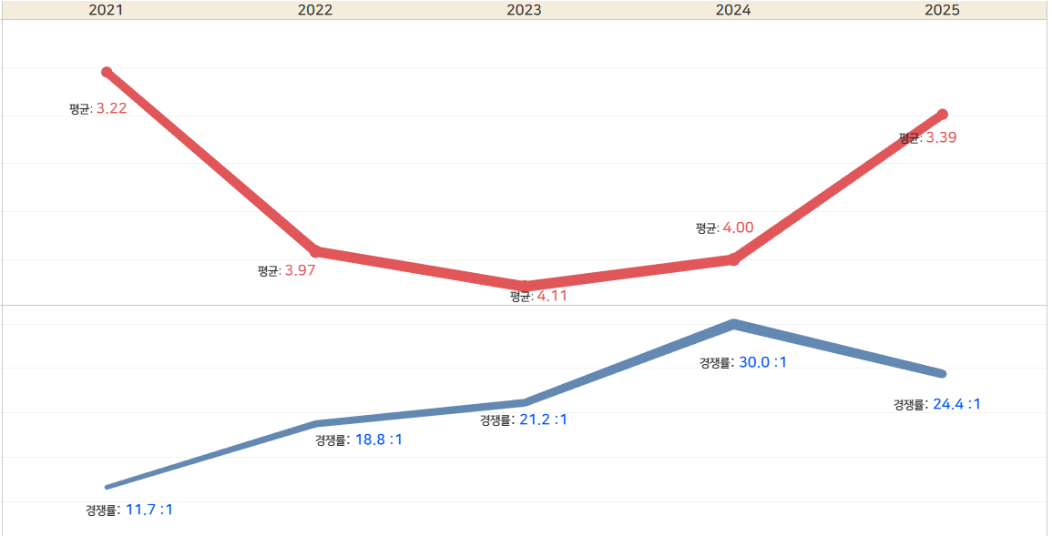

전형명 | 단과대학 | 모집단위 | 최근 5년간 합격자 전체
 |  |  | 1) 모집인원 | 지원자 | 등록자 | 2) 교과등급
 |  |  |  |  |  | 평균 | 85%
사회배려자전형 | 인문대학 | 영어영문학과 | 5 | 105 | 5 | 4.64 | 5.91
사회배려자전형 | 사회과학대학 | 지리학과 | 1 | 10 | 1 | - | -
사회배려자전형 | 사회과학대학 | 문헌정보학과 | 1 | 24 | 1 | - | -
사회배려자전형 | 사회과학대학 | 심리학과 | 1 | 33 | 1 | - | -
사회배려자전형 | 사회과학대학 | 사회복지학부 | 1 | 47 | 1 | - | -
사회배려자전형 | 사회과학대학 | 미디어커뮤니케이션학과 | 1 | 34 | 1 | - | -
사회배려자전형 | 자연과학대학 | 수학과 | 1 | 11 | 1 | - | -
사회배려자전형 | 자연과학대학 | 생물학과 | 1 | 32 | 1 | - | -
사회배려자전형 | 자연과학대학 | 생명공학부 | 1 | 26 | 1 | - | -
사회배려자전형 | 자연과학대학 | 지구시스템과학부 | 2 | 30 | 2 | - | -
사회배려자전형 | 경상대학 | 경제통상학부 | 10 | 206 | 10 | 3.65 | 4.30
사회배려자전형 | 경상대학 | 경영학부 | 10 | 229 | 9 | 3.27 | 4.14
사회배려자전형 | 공과대학 | 금속재료공학과 | 2 | 30 | 1 | - | -
사회배려자전형 | 공과대학 | 기계공학부 | 4 | 70 | 4 | 2.57 | 3.04
사회배려자전형 | 공과대학 | 건축학부(건축학전공) | 1 | 20 | 1 | - | -
사회배려자전형 | 공과대학 | 건축학부(건축공학전공) | 1 | 15 | 1 | - | -
사회배려자전형 | 공과대학 | 토목공학과 | 1 | 33 | 1 | - | -
사회배려자전형 | 공과대학 | 응용화학과 | 1 | 40 | 1 | - | -
사회배려자전형 | 공과대학 | 화학공학과 | 1 | 21 | 1 | - | -
사회배려자전형 | 공과대학 | 고분자공학과 | 1 | 23 | 1 | - | -
사회배려자전형 | IT대학 | 전자공학부 | 11 | 224 | 11 | 3.27 | 4.69
사회배려자전형 | IT대학 | 전자공학부(인공지능전공) | 1 | 33 | 1 | - | -
사회배려자전형 | IT대학 | 컴퓨터학부(플/데)전공 | 4 | 82 | 4 | 3.25 | 3.82
사회배려자전형 | IT대학 | 컴퓨터학부(인공지능컴퓨팅전공) | 1 | 26 | 1 | - | -
사회배려자전형 | IT대학 | 컴퓨터학부(글로벌)전공 | 5 | 109 | 5 | 3.79 | 4.91
사회배려자전형 | 농업생명과학대학 | 응용생명과학부 | 4 | 95 | 4 | 4.14 | 5.28
사회배려자전형 | 농업생명과학대학 | 식품공학부 | 3 | 61 | 3 | 3.75 | 4.18
사회배려자전형 | 농업생명과학대학 | 산림과학ㆍ조경학부 | 1 | 26 | 1 | - | -
사회배려자전형 | 농업생명과학대학 | 농업토목공학과 | 1 | 20 | 1 | - | -
사회배려자전형 | 농업생명과학대학 | 스마트생물산업기계공학과 | 1 | 23 | 1 | - | -
사회배려자전형 | 농업생명과학대학 | 식품자원경제학과 | 1 | 20 | 1 | - | -
사회배려자전형 | 생활과학대학 | 아동학부 | 3 | 47 | 3 | 4.17 | 4.85
사회배려자전형 | 생활과학대학 | 의류학과 | 2 | 54 | 2 | - | -
사회배려자전형 | 간호대학 | 간호학과 | 5 | 181 | 5 | 2.82 | 3.47
사회배려자전형 | 자율전공학부 | 자율전공학부 | 2 | 52 | 2 | - | -
사회배려자전형 | 생태환경대학 | 식물자원학과 | 2 | 11 | 1 | - | -
사회배려자전형 | 생태환경대학 | 곤충생명과학과 | 1 | 4 | 1 | - | -
사회배려자전형 | 생태환경대학 | 관광학과 | 1 | 8 | 1 | - | -
사회배려자전형 | 과학기술대학 | 건설방재공학과 | 3 | 17 | 3 | 4.27 | 4.58
사회배려자전형 | 과학기술대학 | 환경안전공학과 | 1 | 9 | 1 | - | -
사회배려자전형 | 과학기술대학 | 정밀기계공학과 | 1 | 5 | 1 | - | -
사회배려자전형 | 과학기술대학 | 자동차공학부 | 3 | 16 | 2 | - | -

장애인등대상자전형
* 최근 5년간(2021학년도~2025학년도) 등록한 인원 전체에 대한 일괄통계자료입니다. 1) 지원 : 최근 5년간 해당전형의 모집단위에서 등록(최초+추가)한 전체 인원 수 입니다. 2) 교과등급 : 최근 5년간 해당전형의 모집단위에서 등록(최초+추가)한 전체 인원의 교과등급에 대한 성적자료 입니다. **등록자 1~2명인 경우는 교과등급(평균, 85%)을 비공개합니다.
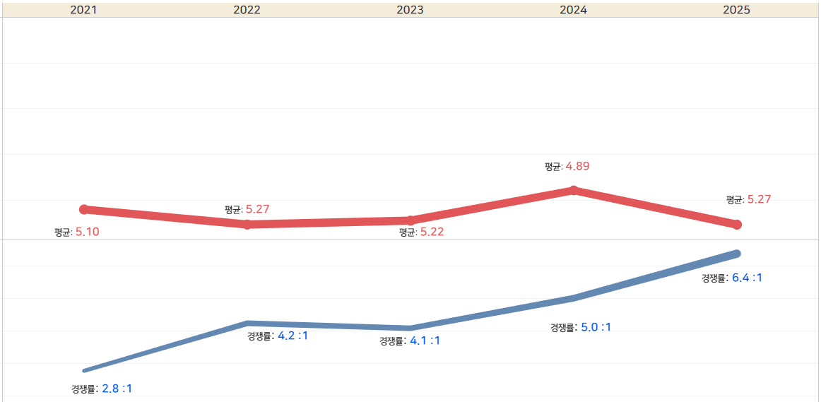

전형명 | 단과대학 | 최근 5년간 합격자 전체
 |  | 1) 모집인원 | 지원자 | 등록자 | 2) 교과등급
 |  |  |  |  | 평균 | 85%
장애인등대상자전형 | 인문대학 | 10 | 71 | 10 | 5.23 | 6.01
장애인등대상자전형 | 사회과학대학 | 10 | 118 | 8 | 5.30 | 6.30
장애인등대상자전형 | 자연과학대학 | 10 | 35 | 10 | 4.58 | 5.86
장애인등대상자전형 | 경상대학 | 10 | 37 | 10 | 4.86 | 5.76
장애인등대상자전형 | 공과대학 | 10 | 43 | 10 | 4.42 | 5.26
장애인등대상자전형 | IT대학 | 10 | 60 | 10 | 3.93 | 5.28
장애인등대상자전형 | 농업생명과학대학 | 10 | 35 | 10 | 5.73 | 7.69
장애인등대상자전형 | 예술대학 | 1 | 2
장애인등대상자전형 | 사범대학 | 4 | 12
장애인등대상자전형 | 생활과학대학 | 5 | 17 | 4 | 6.31 | 7.23
장애인등대상자전형 | 행정학부 | 5 | 17 | 4 | 4.51 | 6.37
장애인등대상자전형 | 자율전공학부 | 5 | 23 | 5 | 4.46 | 4.85
장애인등대상자전형 | 생태환경대학 | 14 | 21 | 6 | 7.88 | 8.56
장애인등대상자전형 | 과학기술대학 | 13 | 18 | 6 | 6.51 | 8.34

실기실적예체능전형
* 최근 5년간(2021학년도~2025학년도) 등록한 인원 전체에 대한 일괄통계자료입니다. 1) 지원 : 최근 5년간 해당전형의 모집단위에서 등록(최초+추가)한 전체 인원 수 입니다. 2) 교과등급 : 최근 5년간 해당전형의 모집단위에서 등록(최초+추가)한 전체 인원의 교과등급에 대한 성적자료 입니다. **등록자 1~2명인 경우는 교과등급(평균, 85%)을 비공개합니다.
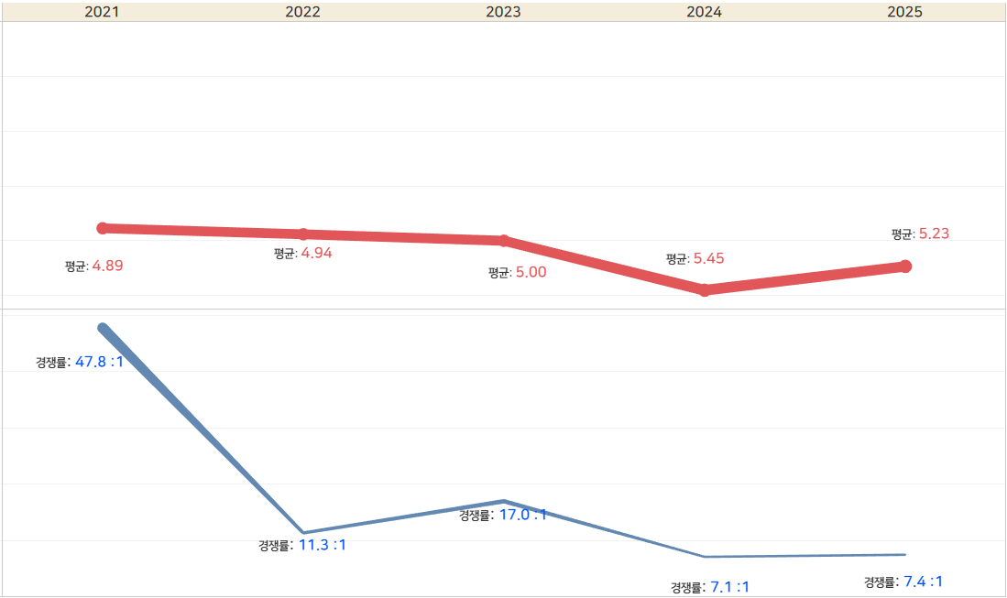

전형명 | 단과대학 | 모집단위 | 최근 5년간 합격자 전체
 |  |  | 1) 모집인원 | 지원자 | 등록자 | 2) 교과등급
 |  |  |  |  |  | 평균 | 85%
실기/실적(예능)전형 | 예술대학 | 음악학과(성악전공) | 39 | 460 | 64 | 4.28 | 5.75
실기/실적(예능)전형 | 예술대학 | 음악학과(피아노전공) | 39 | 748 | 66 | 3.68 | 4.99
실기/실적(예능)전형 | 예술대학 | 음악학과(작곡전공) | 21 | 163 | 32 | 4.68 | 5.73
실기/실적(예능)전형 | 예술대학 | 음악학과(관현악전공) | 42 | 610 | 76 | 4.84 | 6.43
실기/실적(예능)전형 | 예술대학 | 음악학과(관현악전공-바이올린) | 7 | 37 | 6 | 3.54 | 3.90
실기/실적(예능)전형 | 예술대학 | 음악학과(관현악전공-비올라) | 2 | 10 | 2 | - | -
실기/실적(예능)전형 | 예술대학 | 음악학과(관현악전공-첼로) | 3 | 9 | 3 | 4.94 | 6.04
실기/실적(예능)전형 | 예술대학 | 음악학과(관현악전공-콘트라베이스) | 1 | 1 | 1 | - | -
실기/실적(예능)전형 | 예술대학 | 음악학과(관현악전공-플룻) | 1 | 14 | 1 | - | -
실기/실적(예능)전형 | 예술대학 | 음악학과(관현악전공-오보에) | 1 | 11 | 1 | - | -
실기/실적(예능)전형 | 예술대학 | 음악학과(관현악전공-클라리넷) | 2 | 24 | 2 | - | -
실기/실적(예능)전형 | 예술대학 | 음악학과(관현악전공-호른) | 1 | 3 | 1 | - | -
실기/실적(예능)전형 | 예술대학 | 음악학과(관현악전공-트럼펫) | 1 | 11 | 1 | - | -
실기/실적(예능)전형 | 예술대학 | 음악학과(관현악전공-트럼본) | 1 | 10 | 1 | - | -
실기/실적(예능)전형 | 예술대학 | 음악학과(관현악전공-타악기) | 1 | 10 | 1 | - | -
실기/실적(예능)전형 | 예술대학 | 국악학과(기악전공) | 44 | 246 | 74 | 4.96 | 6.20
실기/실적(예능)전형 | 예술대학 | 국악학과(기악전공-가야금) | 7 | 15 | 7 | 4.63 | 6.30
실기/실적(예능)전형 | 예술대학 | 국악학과(기악전공-거문고) | 1 | 7
실기/실적(예능)전형 | 예술대학 | 국악학과(기악전공-대금) | 2 | 5 | 2 | - | -
실기/실적(예능)전형 | 예술대학 | 국악학과(기악전공-피리) | 4 | 10 | 4 | 5.53 | 6.37
실기/실적(예능)전형 | 예술대학 | 국악학과(기악전공-해금) | 6 | 11 | 6 | 5.52 | 6.38
실기/실적(예능)전형 | 예술대학 | 국악학과(기악전공-아쟁) | 2 | 2 | 2 | - | -
실기/실적(예능)전형 | 예술대학 | 국악학과(기악전공-타악) | 2 | 4 | 2 | - | -
실기/실적(예능)전형 | 예술대학 | 국악학과(성악전공) | 4 | 24 | 8 | 6.25 | 7.67
실기/실적(예능)전형 | 예술대학 | 국악학과(성악전공-판소리) | 0 | 5
실기/실적(예능)전형 | 예술대학 | 미술학과(한국화전공) | 46 | 204 | 46 | 5.17 | 6.23
실기/실적(예능)전형 | 예술대학 | 미술학과(서양화전공) | 50 | 398 | 65 | 4.89 | 6.09
실기/실적(예능)전형 | 예술대학 | 미술학과(조소전공) | 46 | 274 | 53 | 5.39 | 6.64
실기/실적(예능)전형 | 예술대학 | 디자인학과(실기) | 27 | 1694 | 29 | 6.02 | 6.93
실기/실적(예능)전형 | 생태환경대학 | 체육학부(체육학전공) | 66 | 800 | 61 | 5.25 | 5.97
실기/실적(예능)전형 | 과학기술대학 | 섬유패션디자인학부(패션디자인전공) | 136 | 899 | 132 | 6.38 | 7.32

